Información
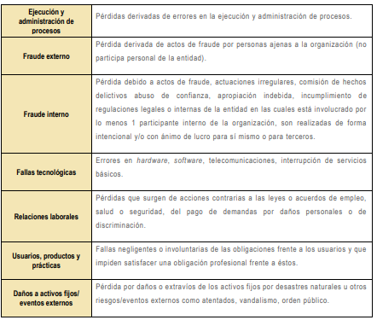
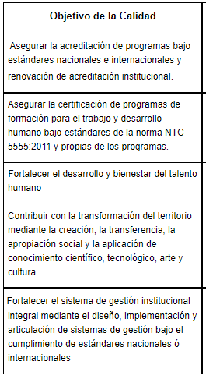
Factores del riesgo |  |  | Clasificación del Riesgo | Criterios para definir el nivel de impacto |  |  |  |  | Objetivo de la Calidad
Factor | Definición | Descripción |  | Nivel | Dimensión económica | Dimensión reputacional | Dimensión a nivel servicio/operación | Dimensión legal
Procesos | Eventos relacionados con errores en las actividades que deben realizar los servidores de la organización. | *Falta de procedimientos *Errores de grabación, autorización *Errores en cálculos para pagos internos y externos *Falta de capacitación, temas relacionados con el personal |  | Leve 20% | Afectación menor a 10 SMLMV por evento | El riesgo afecta la imagen de algún área de la universidad. *Se presentan algunas inconformidades por parte de empleados. *Existe afectación publicitaria a nivel interno (proceso, equipo de trabajo). | Suspensión de actividades menor a cuatro (4) horas, de varias unidades académicas o de un servicio administrativo crítico. *Retraso en la entrega del producto o la prestación del servicio menor a 4 horas. *Insatisfacción en un número mínimo de usuarios del proceso. *Reproceso, menor al 10% de las actividades. | La materialización del riesgo No genera observaciones por entes de regulación o control. *No genera indemnizaciones o sanciones a terceros por acciones legales o incumplimiento normativo.
Talento humano | Incluye seguridad y salud en el trabajo. Se analiza posible dolo e intención frente a la corrupción. | *Hurto activos *Posibles comportamientos no éticos de los empleados *Fraude interno (corrupción, soborno) |  | Menor 40% | Afectación entre 10 y 50 SMLMV por evento | El riesgo afecta la imagen de la universidad internamente, de conocimiento general nivel interno, de alta dirección y/o de proveedores. *La materialización del riesgo genera inconformidades en algún grupo de interés. *Existe afectación publicitaria que no trasciende a medios y/o que no tienen el potencial de volverse tendencia. | Suspensión de actividades durante no más de un (1) día, de una unidad académica o de varios servicios administrativos críticos. *Retraso en la entrega del producto o la prestación del servicio entre 4 horas y un día. *Insatisfacción entre el 10% y el 39% de los usuarios del proceso. *Reproceso, entre el 10% y el 39% de las actividades. | La materialización del riesgo genera observaciones por entes de regulación o control, sin intervención. *Genera pago de indemnizaciones o sanciones a terceros por acciones legales o incumplimiento normativo por un valor inferior a 500 SMLMV por evento.
Tecnología | Eventos relacionados con la infraestructura tecnológica de la entidad. | *Daño de equipos *Caída de aplicaciones *Caída de redes *Errores en programas |  | Moderado 60% | Afectación entre 51 y 120 SMLMV por evento | El riesgo afecta la imagen de la universidad con algunos usuarios de relevancia frente al logro de los objetivos. *El riesgo genera inconformidades en varios de los grupos de interés. *Genera divulgación en medios de mayor audiencia como una noticia puntual, con una difusión menor. *Genera comentarios puntuales en redes sociales, sin tendencia. | Suspensión de actividades entre 1 y 5 días, de 2 o más unidades académicas o de varios servicios administrativos críticos. *Retraso en la entrega del producto o la prestación del servicio entre 1 y 5 días. *Insatisfacción entre el 40% y el 69% de los usuarios del proceso. *Reproceso, entre el 40% y el 69% de las actividades. | La materialización del riesgo genera observaciones por entes de regulación o control, con incidencia disciplinaria. *Genera pago de indemnizaciones o sanciones a terceros por acciones legales o incumplimiento normativo por un valor entre 501 y 1000 SMLMV por evento.
Infraestructura | Eventos relacionados con la infraestructura física de la entidad. | *Derrumbes *Incendios *Inundaciones *Daños a activos fijos |  | Mayor 80% | Afectación entre 121 y 500 SMLMV por evento | El riesgo afecta la imagen de la universidad con efecto publicitario sostenido a nivel departamental o municipal *La materialización del riesgo puede representar una pérdida sensible de la credibilidad y confianza en la Universidad. *Genera divulgación en medios de mayor circulación o de mayor audiencia a nivel municipal y/o departamental. *La difusión en redes sociales es tendencia durante un día. | Suspensión de actividades entre 5 y 10 días, de 2 o más unidades académicas o de la mayoría de servicios administrativos críticos. *Retraso en la entrega del producto o la prestación del servicio entre 5 y 10 días. *Insatisfacción entre el 70% y el 90% de los usuarios del proceso. *Reproceso, entre el 70% y el 90% de las actividades, puede requerir intervención de otras unidades. | La materialización del riesgo genera observaciones por entes de regulación o control, con incidencia fiscal o penal. *Genera pago de indemnizaciones o sanciones a terceros por acciones legales o incumplimiento normativo por un valor entre 1001 y 2000 SMLMV por evento.
Evento externo | Situaciones externas que afectan la entidad. | *Suplantación de identidad *Asalto a la oficina *Atentados, vandalismo, orden público |  | Catastrófico 100% | Afectación mayor a 500 SMLMV por evento | El riesgo afecta la imagen de la universidad a nivel nacional, con efecto publicitario sostenido a nivel país. *La materialización del riesgo genera un concepto público desfavorable que afecta la credibilidad y confianza en la Universidad. *Genera divulgación en medios de mayor audiencia durante varios días a nivel nacional. *La difusión masiva en redes sociales es tendencia. | Cierre de la Universidad mayor a 10 días. *Retraso en la entrega del producto o la prestación del servicio por más de 10 días. *Insatisfacción en más del 90% de los usuarios del proceso. *Reproceso significativo, mayor al 90% de las actividades, requiere intervención de otras unidades. | La materialización del riesgo genera intervención por parte de un ente de regulación o control, que incluye sanciones. *Pago de indemnizaciones o sanciones a terceros por acciones legales o incumplimiento normativo por un valor mayor a 2000 SMLMV por evento.

 | Relación entre factores de riesgos y clasificación del riesgo
